กิจกรรม Functions description 1
No | Priority | Main (menu) | Description | type of log
4 | B | Menu ข่าวสาร / กิจกรรม | 4.1. Menu ข่าวสาร / กิจกรรม และ Menu ข่าวสารสำคัญ
 | B |  | 4.2. Admin สามารถกำหนดค่าความสำคัญ Standard คือปกติ ถ้า High หมายถึง Upload ข่าวสารสำคัญ ระบบจะต้องทำการ pop up เมื่อ User login เขามาและกด รับทราบข่าวก่อน ถึงสามารถใช้งานระบบปกติอื่นๆได้ (High ต้องผ่าน Master เท่านั้น)

 |  | กิจกรรม | Functions description
 |  |  | 1.กิจกรรมแยกเป็นรายกิจกรรม แสดงหลักเกณฑ์จาก pdf / jpeg etc.
 |  |  | 2.ตัวกิจกรรมวัดจากมี แบบสินค้า/ ประเภทสินค้า/ ตำแหน่ง/ rider
 |  |  | 3.ตัวชี้วัดผลที่ ad กำหนดคือ FYP /FYC /มีขายRiderประกอบ /ทุน /จำนวนตัวแทนใหม่ที่สร้าง /Persistency
 |  |  | 4.การกำหนดตัวชี้วัด
 |  |  | 4.1 ช่วงของงวดที่ใช้คำนวณ
 |  |  | 4.2 เบี้ย / ทุน แบบสะสม หรือ รายกรมธรรม
 |  |  | 4.3 แสดงข้อมูลตัวชี้วัดที่ทำได้ปัจจุบัน เทียบ เป้าหมาย + (คงเหลือ) ทั้งแบบบุคคล หรือ รวมทีม
 |  |  | 4.4 ผลงานต้องตัด(หักออก) freelook ที่เกิดในงวดกิจกรรม
 |  |  | 4.5 แสดง pop up - favorite agent (เฉพาะในทีม)
 |  |  | 5.สามารถแสดง Top5 / 10 / 15 etc ได้ (กำหนดโดย ad) ตัวแทนที่อยู่ในกิจกรรมเห็นทุกคน (ตามกลุ่มกิจกรรมข้อ6.)
 |  |  | 6.สามารถระบุกิจกรรมเฉพาะกลุ่มได้ เช่น ตำแหน่ง ผจน หนน / ภูมิภาค ทั้งแสดงข้อ 1 และ 5
 |  |  | 7.gen report for Admin
 |  |  | 8.Admin สามารถเลือกดูได้ 5 6
 |  |  | 9.สามารถระบุเงื่อนไขกิจกรรมพื้นฐานได้ เช่น ต้องตำแหน่ง ผจน (ทุกงวดในช่วงกิจกรรมหรือไม่จำเป็นหรืองวดไหนเป็นนับให้) / สมัครเข้ามา(ad upload by excel) / mode ชำระของproduct / FYP FYC ย้อนหลัง...งวดไม่ตำกว่า

 |  |  | *** Task พิเศษ เพื่อรองรับการ visit ของ กลต เรื่องเกี่ยวข้องกับการขอ License ขาย UL

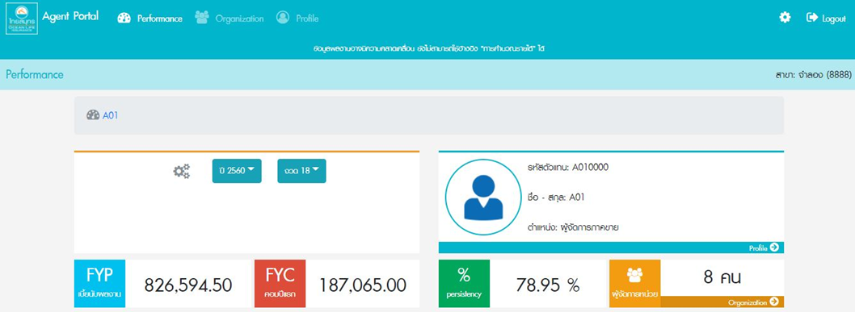

 | V.1 Default page

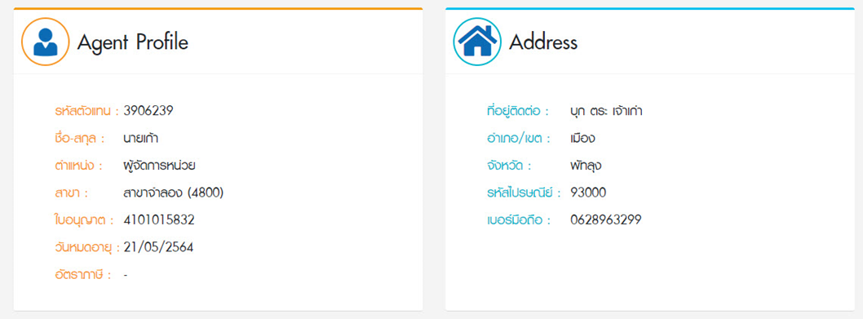

 | V.1 Profile Menu

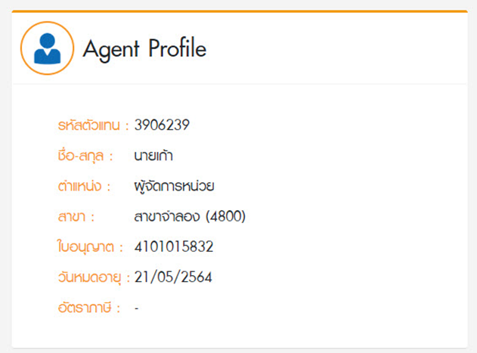

 | V.2 Default page

 | ขอ ปุ่ม ให้เลือกไป
 | 1. หน้าเต็ม V.1
 | 2. Sale illus

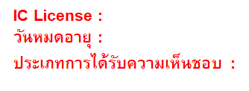

 |  |  | เบอร์โทรศัพท์

